Karte
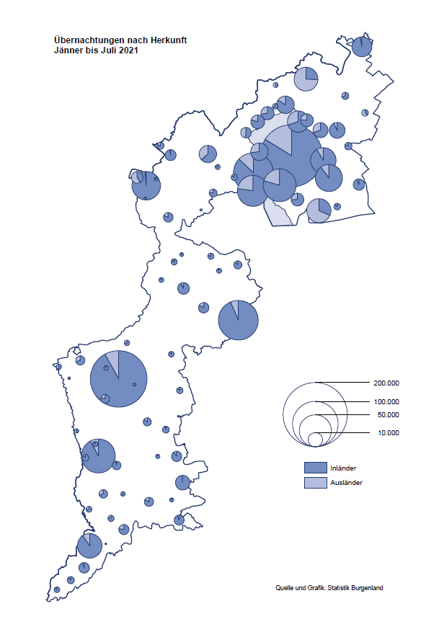

Bgld
Ankünfte nach Unterkunftsart |  |  |  |  |  |  |  | Übernachtungen nach Unterkunftsart |  |  |  |  |  |  |  | Daten für Grafik 2:
Juli 2021 |  |  |  |  |  |  |  | Juli 2021 |  |  |  |  |  |  |  |  | Monat | 2021 | 2020 | Ø 2010-2020 | 2020 | 2019 | 2018 | 2017 | 2016 | 2015 | 2014 | 2013 | 2012 | 2011 | 2010

Unterkunftsart | Ankünfte |  |  |  |  |  |  | Unterkunftsart | Übernachtungen |  |  |  |  |  |  |  |  | 1,123,834 | 2,287,961 | 2,920,278 | 2,287,961 | 3,144,232 | 3,050,564 | 3,092,657 | 3,084,025 | 2,914,691 | 2,912,637 | 2,853,243 | 2,938,655 | 2,933,357 | 2,911,034
 | Inländer |  | Ausländer |  | insgesamt |  |  |  | Inländer |  | Ausländer |  | insgesamt
 | 2020 | 2021 | 2020 | 2021 | 2020 | 2021 | % |  | 2020 | 2021 | 2020 | 2021 | 2020 | 2021 | % | Jänner | 1 | 29,476 | 145,353 | 138,168 | 145,353 | 142,561 | 145,246 | 145,386 | 144,674 | 134,038 | 133,981 | 132,179 | 136,230 | 128,519 | 131,684
 |  |  |  |  |  |  |  |  |  |  |  |  |  |  |  | Feber | 2 | 34,472 | 151,431 | 139,118 | 151,431 | 140,588 | 142,295 | 142,728 | 145,581 | 135,782 | 142,631 | 131,305 | 135,387 | 132,050 | 130,518
Burgenland | 121,070 | 128,938 | 21,053 | 25,836 | 142,123 | 154,774 | 8.9% | Burgenland | 364,654 | 377,187 | 82,986 | 94,498 | 447,640 | 471,685 | 5.4% | März | 3 | 45,792 | 64,358 | 148,120 | 64,358 | 163,253 | 168,732 | 155,317 | 173,021 | 148,988 | 147,200 | 164,265 | 148,907 | 139,865 | 155,416
Gewerbl. Beherbergungsbetrieb | 76,538 | 85,315 | 11,044 | 15,937 | 87,582 | 101,252 | 15.6% | Gewerbl. Beherbergungsbetrieb | 198,323 | 212,678 | 41,591 | 53,248 | 239,914 | 265,926 | 10.8% | April | 4 | 50,285 | 5,072 | 193,444 | 5,072 | 244,826 | 224,025 | 232,034 | 202,440 | 201,029 | 212,756 | 185,187 | 215,698 | 211,430 | 193,387
5/4-Stern | 41,038 | 44,303 | 5,722 | 7,512 | 46,760 | 51,815 | 10.8% | 5/4-Stern | 110,832 | 118,710 | 24,840 | 28,497 | 135,672 | 147,207 | 8.5% | Mai | 5 | 158,476 | 46,179 | 267,078 | 46,179 | 283,418 | 306,488 | 278,950 | 328,809 | 292,559 | 285,056 | 297,188 | 278,023 | 257,616 | 283,574
3-Stern | 29,696 | 33,481 | 4,419 | 5,865 | 34,115 | 39,346 | 15.3% | 3-Stern | 72,801 | 76,459 | 13,683 | 16,271 | 86,484 | 92,730 | 7.2% | Juni | 6 | 333,648 | 233,437 | 307,010 | 233,437 | 353,757 | 312,160 | 347,452 | 298,750 | 304,686 | 319,646 | 276,693 | 292,628 | 343,074 | 294,830
2/1-Stern | 5,804 | 7,531 | 903 | 2,560 | 6,707 | 10,091 | 50.5% | 2/1-Stern | 14,690 | 17,509 | 3,068 | 8,480 | 17,758 | 25,989 | 46.4% | Juli | 7 | 471,685 | 447,640 | 423,318 | 447,640 | 430,134 | 431,967 | 436,808 | 437,717 | 417,086 | 403,168 | 408,674 | 409,575 | 413,893 | 419,841
Privatquartier nicht auf Bauernhof | 6,838 | 6,893 | 1,330 | 1,383 | 8,168 | 8,276 | 1.3% | Privatquartier nicht auf Bauernhof | 18,083 | 18,405 | 5,480 | 5,915 | 23,563 | 24,320 | 3.2% | Aug | 8 |  | 546,671 | 508,075 | 546,671 | 513,292 | 486,508 | 503,565 | 510,434 | 483,048 | 494,104 | 488,499 | 519,743 | 517,405 | 525,560
Privatquartier auf Bauernhof | 3,071 | 2,776 | 536 | 506 | 3,607 | 3,282 | -9.0% | Privatquartier auf Bauernhof | 9,236 | 8,078 | 2,669 | 2,043 | 11,905 | 10,121 | -15.0% | Sept | 9 |  | 369,853 | 293,791 | 369,853 | 301,838 | 294,404 | 306,558 | 299,008 | 282,739 | 260,716 | 264,879 | 291,135 | 281,631 | 278,944
Campingplatz | 22,520 | 20,502 | 5,172 | 4,757 | 27,692 | 25,259 | -8.8% | Campingplatz | 71,998 | 68,712 | 16,496 | 15,125 | 88,494 | 83,837 | -5.3% | Okt | 10 |  | 203,553 | 212,194 | 203,553 | 225,667 | 217,367 | 218,450 | 217,470 | 203,272 | 206,019 | 203,858 | 211,959 | 211,883 | 214,636
Kurheim der Sozialvers.träger | 367 | 380 | 1 | 2 | 368 | 382 | 3.8% | Kurheim der Sozialvers.träger | 9,269 | 10,627 | 37 | 33 | 9,306 | 10,660 | 14.5% | Nov | 11 |  | 46,036 | 164,967 | 46,036 | 193,867 | 183,958 | 181,241 | 179,370 | 171,475 | 171,477 | 179,421 | 179,009 | 165,174 | 163,604
Private und öffentliche Kurheime | 1,427 | 1,231 | 19 | 22 | 1,446 | 1,253 | -13.3% | Private und öffentliche Kurheime | 20,512 | 19,180 | 99 | 146 | 20,611 | 19,326 | -6.2% | Dez | 12 |  | 28,378 | 124,993 | 28,378 | 151,031 | 137,414 | 144,168 | 146,751 | 139,989 | 135,883 | 121,095 | 120,361 | 130,817 | 119,040
Jugendherberge | 507 | 336 | 70 | 128 | 577 | 464 | -19.6% | Jugendherberge | 1,531 | 1,397 | 125 | 419 | 1,656 | 1,816 | 9.7%
Ferienwohnung, Ferienhaus | 8,350 | 9,797 | 2,394 | 2,629 | 10,744 | 12,426 | 15.7% | Ferienwohnung, Ferienhaus | 31,884 | 33,911 | 15,256 | 13,991 | 47,140 | 47,902 | 1.6% | Überschrift1: | Übernachtungen im Burgenland 2015
Sonstige Unterkunft | 1,452 | 1,708 | 487 | 472 | 1,939 | 2,180 | 12.4% | Sonstige Unterkunft | 3,818 | 4,199 | 1,233 | 3,578 | 5,051 | 7,777 | 54.0% | Überschrift2: | im Vergleich zu 2015 und Ø 2005-2015

Übernachtungen im Juli nach Unterkunftsarten
Übernachtungen nach Monaten
 | Ø 2010-2020 | 2020 | 2021
Jänner | 138,168 | 145,353 | 29,476
Feber | 139,118 | 151,431 | 34,472
März | 148,120 | 64,358 | 45,792
April | 193,444 | 5,072 | 50,285
Mai | 267,078 | 46,179 | 158,476
Juni | 307,010 | 233,437 | 333,648
Juli | 423,318 | 447,640 | 471,685
Aug | 508,075 | 546,671
Sept | 293,791 | 369,853
Okt | 212,194 | 203,553
Nov | 164,967 | 46,036
Dez | 124,993 | 28,378
 |  |  |  |  |  |  |  |  |  |  |  |  |  |  |  | Daten für Grafik 1:
 |  |  |  |  |  |  |  |  |  |  |  |  |  |  |  |  | 2021 | 2020
 |  |  |  |  |  |  |  |  |  |  |  |  |  |  |  | 5/4-Stern | 147,207 | 135,672
 |  |  |  |  |  |  |  |  |  |  |  |  |  |  |  | 3-Stern | 92,730 | 86,484
 |  |  |  |  |  |  |  |  |  |  |  |  |  |  |  | 2/1-Stern | 25,989 | 17,758
 |  |  |  |  |  |  |  |  |  |  |  |  |  |  |  | Privatquartier | 34,441 | 35,468
 |  |  |  |  |  |  |  |  |  |  |  |  |  |  |  | Campingplatz | 83,837 | 88,494
 |  |  |  |  |  |  |  |  |  |  |  |  |  |  |  | Kurheim, Erhol. | 29,986 | 29,917
 |  |  |  |  |  |  |  |  |  |  |  |  |  |  |  | Sonst. Unterk. | 57,495 | 53,847

 |  |  |  |  |  |  |  |  |  |  |  |  |  |  |  | Kontrolle | 471,685 | 447,640

6 |  |  |  |  |  |  |  |  | 7

Gemeinde20
Die 20 Gemeinden mit den meisten Übernachtungen
Juli 2021

Gemeinde | Ankünfte |  |  | Übernachtungen
 | 2020 | 2021 | % | 2020 | 2021 | %

Podersdorf am See | 31,166 | 28,769 | -7.7% | 100,285 | 95,128 | -5.1%
Bad Tatzmannsdorf | 9,101 | 9,528 | 4.7% | 40,850 | 44,360 | 8.6%
Lutzmannsburg | 9,735 | 14,035 | 44.2% | 26,224 | 37,350 | 42.4%
Rust | 11,395 | 11,763 | 3.2% | 32,842 | 32,895 | 0.2%
Illmitz | 7,736 | 8,100 | 4.7% | 26,980 | 26,805 | -0.6%
Mörbisch am See | 7,318 | 8,915 | 21.8% | 23,323 | 26,279 | 12.7%
Stegersbach | 8,442 | 7,690 | -8.9% | 25,252 | 23,106 | -8.5%
Pamhagen | 2,657 | 2,768 | 4.2% | 14,447 | 15,033 | 4.1%
Jennersdorf | 5,503 | 5,811 | 5.6% | 14,382 | 14,739 | 2.5%
Frauenkirchen | 5,289 | 5,903 | 11.6% | 13,627 | 14,711 | 8.0%
Neusiedl am See | 3,555 | 3,806 | 7.1% | 9,618 | 10,093 | 4.9%
Parndorf | 2,272 | 5,556 | 144.5% | 3,560 | 9,607 | 169.9%
Sankt Andrä am Zicksee | 1,662 | 1,448 | -12.9% | 8,616 | 7,812 | -9.3%
Eisenstadt | 1,542 | 2,453 | 59.1% | 3,808 | 7,620 | 100.1%
Bad Sauerbrunn | 755 | 990 | 31.1% | 7,815 | 7,224 | -7.6%
Oggau am Neusiedler See | 2,321 | 2,295 | -1.1% | 7,569 | 7,053 | -6.8%
Jois | 2,057 | 2,812 | 36.7% | 5,970 | 6,821 | 14.3%
Purbach am Neusiedler See | 2,168 | 2,089 | -3.6% | 5,440 | 5,676 | 4.3%
Gols | 2,378 | 2,030 | -14.6% | 5,198 | 4,640 | -10.7%
Breitenbrunn | 1,699 | 1,434 | -15.6% | 5,142 | 4,305 | -16.3%

Die 10 Gemeinden mit den meisten Übernachtungen im Juli
 |  |  |  |  |  |  |  | Daten für Grafik: | 2020 | 2021 | 2020 | 2021
 |  |  |  |  |  |  | 1 | Podersdorf am See | 100,285 | 95,128 | 77.5 | 67.3
 |  |  |  |  |  |  | 2 | Bad Tatzmannsdorf | 40,850 | 44,360 | 31.6 | 31.4
 |  |  |  |  |  |  | 3 | Lutzmannsburg | 26,224 | 37,350 | 20.3 | 26.4
 |  |  |  |  |  |  | 4 | Rust | 32,842 | 32,895 | 25.4 | 23.3
 |  |  |  |  |  |  | 5 | Illmitz | 26,980 | 26,805 | 20.8 | 19.0
 |  |  |  |  |  |  | 6 | Mörbisch am See | 23,323 | 26,279 | 18.0 | 18.6
 |  |  |  |  |  |  | 7 | Stegersbach | 25,252 | 23,106 | 19.5 | 16.4
 |  |  |  |  |  |  | 8 | Pamhagen | 14,447 | 15,033 | 11.2 | 10.6
 |  |  |  |  |  |  | 9 | Jennersdorf | 14,382 | 14,739 | 11.1 | 10.4
 |  |  |  |  |  |  | 10 | Frauenkirchen | 13,627 | 14,711 | 10.5 | 10.4
 |  |  |  |  |  |  |  | restliche Gemeinden | 129,428 | 141,279 | 100.0 | 100.0

 |  |  |  |  |  |  |  | Insgesamt | 447,640 | 471,685

16

